5.产品图片
附件5：产品图片（客运乘务及检修专业工具）
序号 | 计划序号 | 货物名称 | 产品图片 | 单位 | 数量 | 备注
1 | 201803-2037 | 接地棒 | 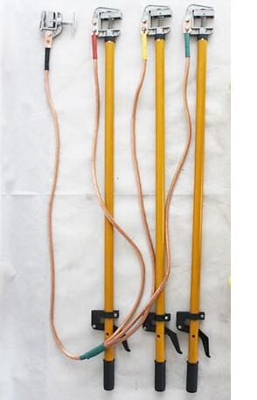 | 组 | 100
2 | 201803-1794 | 检修接地线 | 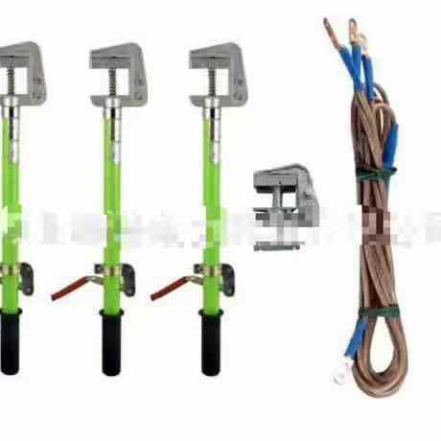 | 套 | 5
3 | 2018GZ03-101 | 排相器 | 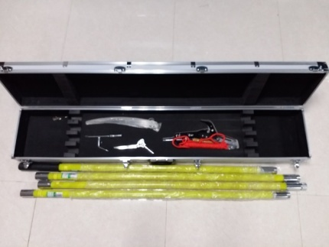 | 组 | 8
4 | 2017ZT01-464 | 试验线夹子 | 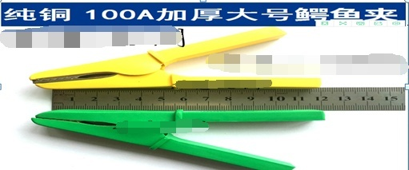 | 个 | 10
5 | 2017ZT02-230 | 接地棒 |  | 套 | 70

